Lista de Inventário
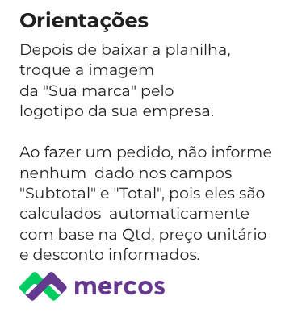
Controle de Estoque

 |  |  |  |  | Empresa:
 |  |  |  |  | CNPJ:
 |  |  |  |  | Endereço:

Código | Produto | Descrição | Preço unit. | Qtde. em estoque | Valor do estoque | Qtde. mínima ideal | Tempo para reposição | Qtde. da reposição | Descontinuado?

IN0001 | Item 1 | Desc 1 | R$51.00 | 25 | R$1,275.00 | 23 | 13 | 50
IN0002 | Item 2 | Desc 2 | R$93.00 | 231 | R$21,483.00 | 231 | 4 | 50
IN0003 | Item 3 | Desc 3 | R$57.00 | 151 | R$8,607.00 | 114 | 11 | 150
IN0004 | Item 4 | Desc 4 | R$19.00 | 186 | R$3,534.00 | 158 | 6 | 50
IN0005 | Item 5 | Desc 5 | R$75.00 | 62 | R$4,650.00 | 39 | 12 | 50
IN0006 | Item 6 | Desc 6 | R$11.00 | 5 | R$55.00 | 9 | 13 | 150
IN0007 | Item 7 | Desc 7 | R$56.00 | 58 | R$3,248.00 | 109 | 7 | 100
IN0008 | Item 8 | Desc 8 | R$38.00 | 101 | R$3,838.00 | 162 | 3 | 100
IN0009 | Item 9 | Desc 9 | R$59.00 | 122 | R$7,198.00 | 82 | 3 | 150
IN0010 | Item 10 | Desc 10 | R$50.00 | 175 | R$8,750.00 | 50 | 8 | 150
IN0011 | Item 11 | Desc 11 | R$59.00 | 176 | R$10,384.00 | 229 | 1 | 100
IN0012 | Item 12 | Desc 12 | R$18.00 | 22 | R$396.00 | 36 | 12 | 50
IN0013 | Item 13 | Desc 13 | R$26.00 | 72 | R$1,872.00 | 102 | 9 | 100
IN0014 | Item 14 | Desc 14 | R$42.00 | 62 | R$2,604.00 | 83 | 2 | 100
IN0015 | Item 15 | Desc 15 | R$32.00 | 46 | R$1,472.00 | 1 | 300 | 50
IN0016 | Item 16 | Desc 16 | R$90.00 | 96 | R$8,640.00 | 180 | 3 | 50
IN0017 | Item 17 | Desc 17 | R$97.00 | 57 | R$5,529.00 | 98 | 12 | 50 | Sim
IN0018 | Item 18 | Desc 18 | R$12.00 | 6 | R$72.00 | 7 | 13 | 50
IN0019 | Item 19 | Desc 19 | R$82.00 | 143 | R$11,726.00 | 164 | 12 | 150
IN0020 | Item 20 | Desc 20 | R$16.00 | 124 | R$1,984.00 | 113 | 14 | 50
IN0021 | Item 21 | Desc 21 | R$19.00 | 112 | R$2,128.00 | 75 | 11 | 50
IN0022 | Item 22 | Desc 22 | R$24.00 | 182 | R$4,368.00 | 132 | 15 | 150
IN0023 | Item 23 | Desc 23 | R$29.00 | 106 | R$3,074.00 | 142 | 1 | 150 | Sim
IN0024 | Item 24 | Desc 24 | R$75.00 | 173 | R$12,975.00 | 127 | 9 | 100
IN0025 | Item 25 | Desc 25 | R$14.00 | 28 | R$392.00 | 21 | 8 | 50

 |  |  |  | Obrigado por fazer negócio!
 |  |  |  |  |  |  |  |  |  | T E S T E G R Á T I S

 |  |  |  | Teste o Mercos por 7 dias grátis!
 |  |  |  | Sistema para gestão de estoque, vendas e clientes.

 |  |  | TESTE GRÁTIS AQUI

